เคลียร์เงินสำรอง 7.66
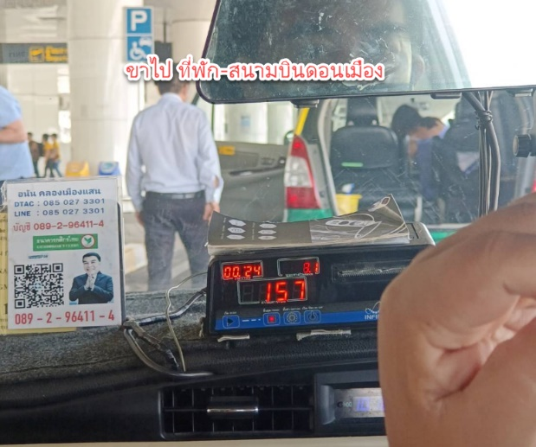
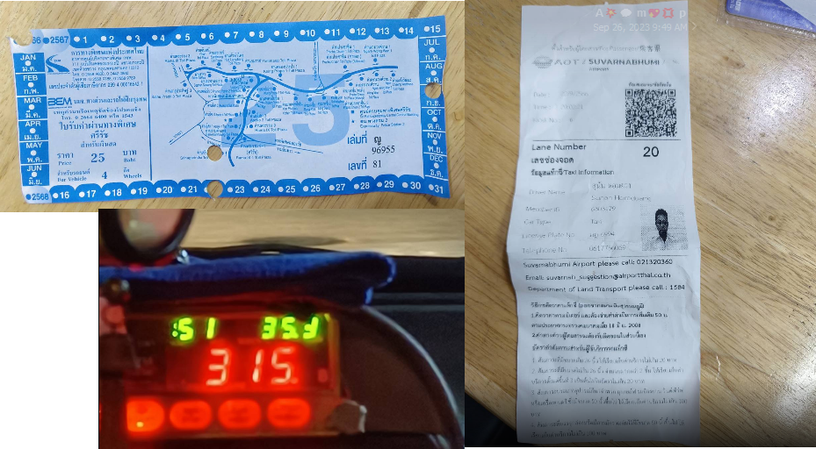
Point IT Consulting Co.,Ltd.

เคลียร์เงินสดสำรอง
ชื่อผู้เบิก |  | คุณอภิรักษ์ บางพุก |  |  |  |  |  | วันที่
แผนก/ฝ่าย |  | IT Service Solution |  |  |  |  |  | 26/9/2023
ลำดับ | วันที่ | เลขที่เอกสาร/เอกสารอ้างอิง | บริษัท/ห้าง/ร้าน | โครงการ | รายการ | จำนวนเงิน |  | รวมเงิน
ค่าเดินทาง
1 | 20/09/2566 | ใบเสร็จ/รูปภาพ | - | LAOS LIMS (NEXLAB) | ค่าเดินทางขาไป (ที่พัก - สนามบินดอนเมือง) |  | 157.00
2 | 22/09/2566 | ใบเสร็จ/รูปภาพ | - | LAOS LIMS (NEXLAB) | ค่าเดินทางกลับไป (สถามบินสุวรรณภูมิ - ที่พัก) |  | 315.00
3 | 22/09/2566 | ใบเสร็จ/รูปภาพ | - | LAOS LIMS (NEXLAB) | ค่าบริการรถแท็กซี่ สนามบินสุวรรณภูมิ |  | 50.00
4 | 22/09/2566 | ใบเสร็จ/รูปภาพ | - | LAOS LIMS (NEXLAB) | ค่าทางด่วน |  | 25.00 | 547.00
 |  |  |  |  |  |  | .
ค่าเบี้ยเลี้ยง
1 | 20/09/2566 | - | - | LAOS LIMS (NEXLAB) | ค่าเบี้ยเลี้ยงรายวัน |  | 800.00
2 | 21/09/2566 | - | - | LAOS LIMS (NEXLAB) | ค่าเบี้ยเลี้ยงรายวัน |  | 800.00
3 | 22/09/2566 | - | - | LAOS LIMS (NEXLAB) | ค่าเบี้ยเลี้ยงรายวัน |  | 800.00 | 2,400.00

สรุปค่าใช้่จ่ายทั้งหมดเป็นเงินทั้งสิ้น |  | 2,947.00 | บาท
เบิกสำรองเงิน เดือนมิถุนายน 2566 |  | - | บาท
คงเหลือ (โอนคืน) |  | - | บาท

รวมเงิน |  | ศูนย์บาทถ้วน |  |  |  |  |  | -
ชำระเป็น เงินสด หรือ เช็คธนาคาร............................................... เลขที่.......................................... วันที่................/................/................
ผู้เบิกเงิน | คุณอภิรักษ์ บางพุก |  | ผู้จัดทำเอกสารเบิก คุณสุภาภรณ์ สมสงวน |  | ผู้อนุมัติ.......................................... | ผู้ตรวจจ่าย....................................

